VENENO
 | 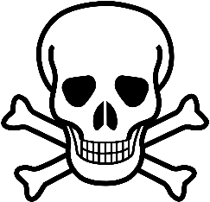

VENENO | VENENO

